Sheet1
MÔ TẢ CÔNG VIỆC
STT (Giao diện) | Nội dung | Background | Chi tiết | Chú thích | Ví dụ
1 | Màn hình bắt đầu | Tiêu đề | "Shoulder Muscle Recovery System"
 |  | Nút nhấn | "Start Now"
 |  | Logo trường SPKT, Khoa CLC
 |  | Background | Nội dung: liên quan đến Robot, người liệt tay, chấn thương tay Màu sắc chủ đạo: Màu xanh dương, trắng, xám, và các màu bổ trợ khác.
2 | Chọn chế độ | Label 1 (Play game) | Hình ảnh ảo (graphics) về một người đang thao tác trên hệ thống/máy tính/máy móc phục hồi chức năng + Title "Play game" | * Label = hình ảnh + Keyword mô tả (Tương tự như nút nhấn nhưng có kết hợp hình ảnh) Keyword search: Robot and Hand, shoulder Rehabilitation Robot/System/Machine, Shoulder Muscle Recovery system | 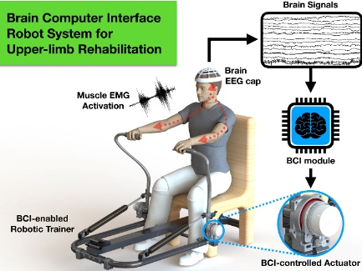 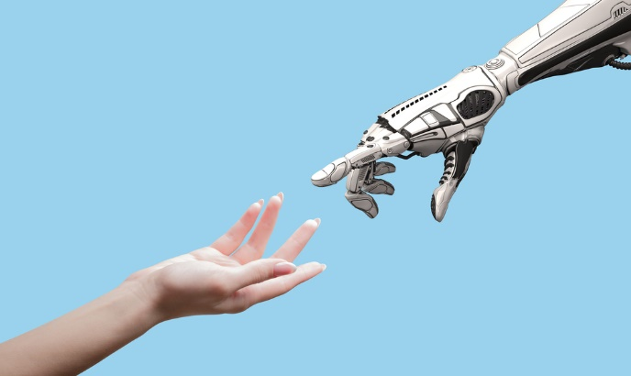
 |  | Label 2 (History) | Hình ảnh về các bảng số liệu, thống kê + Title "History"
 |  | Background | Cùng concept với background đầu, nếu có thể hình ảnh nên khác đi một tí xíu, tránh lặp lại hoàn toàn
3 | Chọn loại game | Lable 3 (Bakery game) | Hình ảnh chibi về một đầu bếp đang cầm trên tay cây đánh bột hoặc cây cánh bột + tựa game "Bakery game" |  | 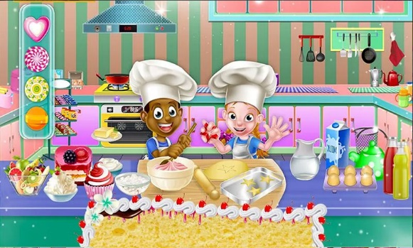 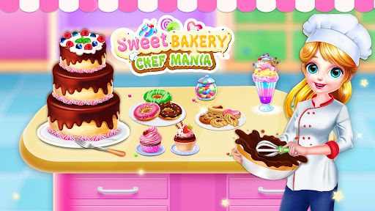
 |  | Label 4 (My Pet game) | Hình ảnh các con thú cưng hoạt hình (chó, mèo) , xô thức ăn + Tựa game "My Pet game". BGR đơn sắc |  |   
 |  | Label 5 (Pacman game) | Hình ảnh về chữ pacman, biểu tượng màu vàng pacman và mấy con quái vật.BGR đơn sắc, hoặc phông nền bản đồ của game pacman |  | 
 |  | Background | Cùng concept màu với 2 bgr đầu nhưng giản lược bớt các hình ảnh về liên quan đến robot….Thay vào đó là hình ảnh đại diện của 3 loại game trên và làm mờ đi
4 | Giao diện Bakery Game
5 | Giao diện My Pet Game
6 | Giao diện Pacman Game
7 | Giao diện History của các trò chơi
8 | Giao diện Detail thành phần bên trong history

